信用交易
融资融券市场交易数据统计(2024-11-14)

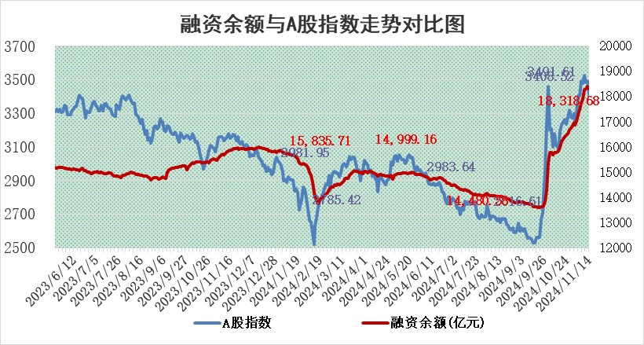
标的证券 | 融资融券余额（亿元） | 融资余额（亿元） | 融券余额（亿元） | 融资买入额（亿元） | 融资融券规模变化（亿元） | 融资余额增幅(‰) | 融券余额增幅(%)
统计数据 | 18,461.95 | 18,318.68 | 106.18 | 1,792.81 | -75.66 | -3.94 | -2.73

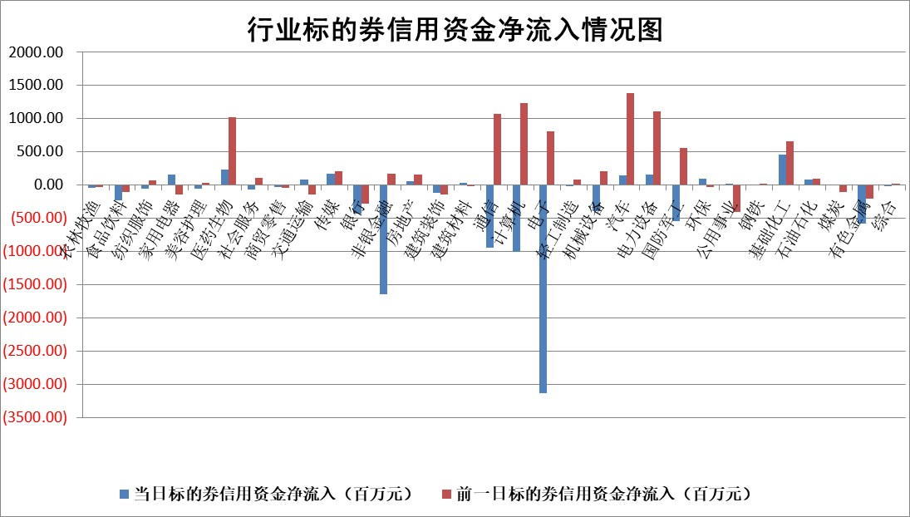

标的基金代码 | 标的基金简称 | 融资余额/市值(%) | 融资余额增幅(%) | 融资买入额/成交金额(%) | （融资余额净增额-融券余额净增额）/市值(‱) | 融券余额降幅(%) | ABS[（融资余额净增额-融券余额净增额）/市值净增额-1](%)
159902 | 华夏中小板ETF | 0.00 | 0.00 | 0.00 | 0.00 | 0.00 | 100.00
159915 | 易方达创业板ETF | 3.30 | -1.08 | 3853867.23 | -3.37 | 14.41 | 98.85
159919 | 嘉实沪深300ETF | 0.70 | 0.66 | 4.52 | 0.60 | 11.43 | 100.31
159920 | 华夏恒生ETF | 32.40 | -0.31 | 15.37 | -9.92 | 0.00 | 86.87
159922 | 嘉实中证500ETF | 0.71 | 16.82 | 49.13 | 14.14 | 26.62 | 103.32
159925 | 南方沪深300ETF | 0.74 | 12.03 | 1.20 | 8.00 | 0.00 | 103.48
159928 | 消费ETF | 3.01 | 2.25 | 4.48 | 6.62 | -1.32 | 104.78
159934 | 易方达黄金ETF | 61.23 | 0.01 | 26.46 | 0.54 | 0.00 | 100.17
159939 | 全指信息技术ETF | 1.05 | -12.97 | 35.23 | -15.94 | -26.01 | 97.87
159940 | 全指金融地产ETF | 0.34 | -1.64 | 0.03 | -0.57 | 0.00 | 99.16
159995 | 半导体芯片ETF | 2.63 | 0.34 | 351.71 | 1.18 | 3.44 | 100.45
159997 | 天弘中证电子ETF | 2.07 | 3.78 | 2.30 | 8.77 | 3.74 | 102.08
159998 | 天弘中证计算机主题ETF | 0.94 | 32.46 | 0.48 | -3.95 | 0.00 | 98.63
510050 | 华夏上证50ETF | 3.31 | 1.38 | 324.73 | 4.71 | 9.19 | 105.35
510180 | 华安上证180ETF | 0.53 | -1.76 | 3.43 | -0.95 | 0.43 | 99.33
510880 | 华泰柏瑞红利ETF | 1.19 | 4.10 | 3.61 | 4.88 | 20.86 | 231.60
510900 | 易方达恒生H股ETF | 40.32 | -0.06 | 13.04 | -2.31 | 0.00 | 98.59
511010 | 5年期国债ETF | 2.72 | 1.05 | 0.06 | 2.84 | 0.00 | 97.96
511380 | 可转债及可交换债券ETF | 1.64 | 23.18 | 14.13 | 30.87 | 0.00 | 128.98
512000 | 全指证券ETF | 6.68 | -2.99 | 16.85 | -20.82 | -1.64 | 90.64
512010 | 沪深300医药卫生ETF | 7.66 | 0.80 | 108.78 | 6.35 | 3.01 | 101.89
512070 | 沪深300非银ETF | 2.41 | -1.56 | 1080.57 | -3.80 | 1.02 | 96.23
512400 | 南方中证申万有色金属ETF | 3.72 | 4.98 | 1.51 | 17.89 | 1.77 | 104.26
512580 | 广发中证环保产业ETF | 0.54 | -9.43 | 0.04 | -5.65 | 0.00 | 97.94
512660 | 国泰中证军工ETF | 3.08 | 1.64 | 10.12 | 2.83 | -643.42 | 100.88
512800 | 华宝中证银行ETF | 9.50 | -0.56 | 2.90 | -7.53 | -10.58 | 106.59
512980 | 广发中证传媒ETF | 1.87 | 2.91 | 216.93 | 0.55 | -1628.06 | 100.25
515030 | 华夏中证新能源汽车ETF | 2.35 | 3.43 | 15.72 | 7.25 | -4.55 | 107.38
515050 | 华夏中证5G通信主题ETF | 0.99 | -3.41 | 5.54 | -5.02 | -895.90 | 98.84
515070 | 华夏中证人工智能ETF | 2.77 | 3.28 | 18.94 | 8.79 | 0.00 | 102.80
标的股票比较指标 |  | 融资余额/流通A股市值(%) | 融资余额增幅(%) | 融资买入额/成交金额(%) | （融资余额净增额-融券余额净增额）/流通A股市值(‱) | 融券余额降幅(%) | ABS[（融资余额净增额-融券余额净增额）/流通A股市值净增额-1](%)
前十名标的个股 |  | 广汇汽车 | 嘉必优 | 浙江东日 | 和而泰 | 冠豪高新 | 威士顿
 |  | 首航高科 | 和而泰 | 金开新能 | 嘉必优 | 悦达投资 | 有研粉材
 |  | 超华科技 | 拓维信息 | 纬德信息 | 易点天下 | 广西广电 | 川金诺
 |  | 联络互动 | 上海物贸 | 嘉必优 | 拓维信息 | 上实发展 | 海能达
 |  | 爱康科技 | 科伦药业 | 赣粤高速 | 恒烁股份 | 利欧股份 | 同花顺
 |  | 长江健康 | 润本股份 | 智明达 | 中科金财 | 远达环保 | 上汽集团
 |  | 富通信息 | 永福股份 | 联域股份 | 金财互联 | 中国电研 | 磁谷科技
 |  | 洪涛股份 | 德新科技 | 新锐股份 | 斯菱股份 | 沪农商行 | 航天南湖
 |  | 中银绒业 | 浩欧博 | 珍宝岛 | 联合化学 | 领益智造 | 国药股份
 |  | 迪马股份 | 易点天下 | 星帅尔 | 陕西金叶 | 运达股份 | 顺灏股份
后十名标的个股 |  | 世纪华通 | 中国软件 | 华海诚科 | 中元股份 | 我爱我家 | 阿尔特
 |  | 观典防务 | 巨轮智能 | 浙江建投 | 中国软件 | 振东制药 | 上能电气
 |  | 卓朗科技 | 聚和材料 | 希荻微 | 恒工精密 | 复旦复华 | 斯菱股份
 |  | 凯撒文化 | 星宇股份 | 佛塑科技 | 艾森股份 | 安记食品 | 恒烁股份
 |  | 惠程科技 | 渤海租赁 | 世纪华通 | 巨轮智能 | 蓝帆医疗 | 三祥新材
 |  | 海印股份 | 曼恩斯特 | 观典防务 | 聚和材料 | 达安基因 | 天马科技
 |  | 盛屯矿业 | 恒工精密 | 卓朗科技 | 成都华微 | 金开新能 | 三六零
 |  | 江苏舜天 | 中元股份 | 凯撒文化 | 首创证券 | 中华企业 | 中润光学
 |  | 威创股份 | 峰岹科技 | 惠程科技 | 徐家汇 | 航天动力 | 北信源
 |  | 广电网络 | 兆威机电 | 海印股份 | 翔楼新材 | 宝通科技 | 西藏天路
说明：1.以上普通交易数据和信用交易数据皆以交易日收盘后数据为基准；2.上述标的证券总数据只计算标的证券市场总数据，不包括从标的证券中调出去标的证券数据，所以与交易所公布的总值略有不同； 3.上述行业采用申万一级行业分类；4.以上标的基金和标的个股中比较的6个指标值中：前5个（从左至右）为正向指标，值越大排名越靠前；第6个为逆向指标，值越小，排名越靠前；5.第6个指标中ABS[]表示求绝对值，其主要用于考量信用资金相对净流入对股价相对净变化的贡献程度；6.数据来源：wind，交易所。

 |  |  |  | 证券代码 | 新增融资余额 | 融资买入额 | 融资买入增幅前10
 |  | 1 | 西部建设 | 002302 | 80643953 | 177472374 | 41%
 |  | 2 | 天键股份 | 301383 | 27855096 | 56831811 | 39%
 |  | 3 | 井松智能 | 688251 | 7040854 | 13763946 | 27%
 |  | 4 | 国电电力 | 600795 | 116116226 | 151740647 | 23%
 |  | 5 | 华立科技 | 301011 | 9342856 | 31199107 | 23%
 |  | 6 | 捷邦科技 | 301326 | 9066090 | 22350547 | 22%
 |  | 7 | 海利尔 | 603639 | 19864834 | 35520613 | 20%
 |  | 8 | 华研精机 | 301138 | 7597460 | 13339451 | 16%
 |  | 9 | 鹏辉能源 | 300438 | 83773067 | 304558811 | 16%
 |  | 10 | 建科股份 | 301115 | 7106455 | 29879412 | 15%

